상품제안서
후크온 20K 카라비너 3단 전자동 양우산(UPF50+) | 상품코드: F30807

 |  |  |  |  |  |  | 02-412-0044 | www.easy1.co.kr
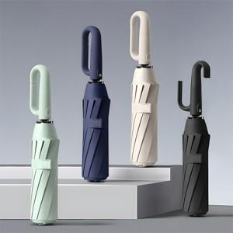

【상세/제작정보】 | <p><span style="font-size: 12pt;"><b>** 100개 미만 손잡이 실크인쇄- 35000별도</b></span></p><p><span style="font-size: 12pt;"><b>** 100개 미만 원단한폭 실크인쇄- 60000별도</b></span></p><p><span style="font-size: 16px;"><b>** 배송비- 한박스 20개/ 5000원별도</b></span></p>

【인쇄/포장옵션】 | 실크, 원단인쇄 1도 / 포장지포장

【공급단가】 | 수량 | 50~ | 100~ | 500~ | 1,000~ | 2,000~
*VAT별도 | 단가 | 9,000원 | 8,800원 | 8,100원 | 8,000원 | 7,900원

【상품 URL】 | http://www.easy1.co.kr/src/goods_detail.php?gdno=30807

